人物档案
莎夏

人物档案
 | 年龄 | 身高 | 胸围 | 头身比例 | 发色

 | 18 | 162 | C | 1：6.5左右 | 黑发，红色挑染

 | 性格特征 |  | 战斗特征 |  | 爱好

 | 活泼、开朗、朝气十足 双重人格 |  | 精通格斗术（枪斗术） |  | 猫

整体概述
 | 由玩家扮演的指挥官在一次灾难中拯救下来的女孩。 后加入军队，与玩家一起经历过无数战斗。 虽然通过军队中的训练就有强大的实力，但其实还隐藏着不受控制的能力。

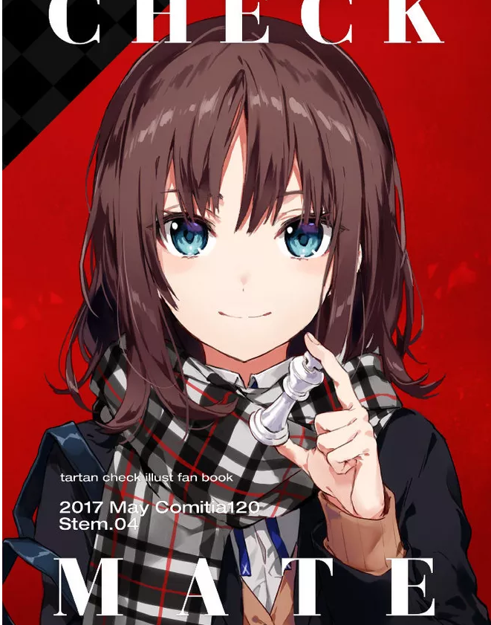
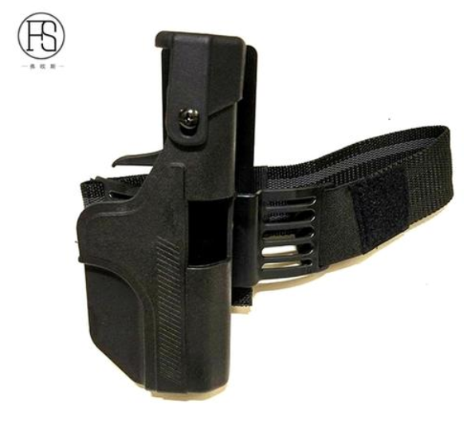
形象需求 |  |  |  |  |  | 参考图
 | 中长发，发色黑色，有红色挑染。 水手服或者夹克衫。 黑丝。 大腿上有战术绑腿用于放置匕首。 |  |  |  |  | 脸部形象参考： | 配件参考：

 |  |  |  |  |  |  |  | 战术绑腿
参考人物
 | 灰色幻影板机：深见玲奈（性格气质很符合） 魔女兵器：怜（外表比较符合，就是欧派太小，布可以再多点）

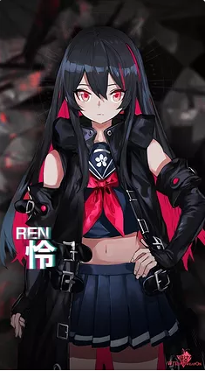
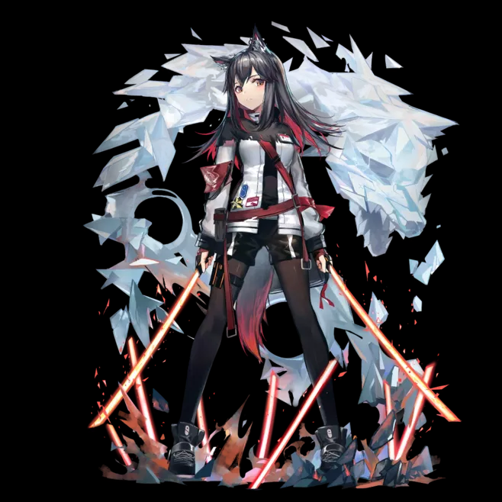
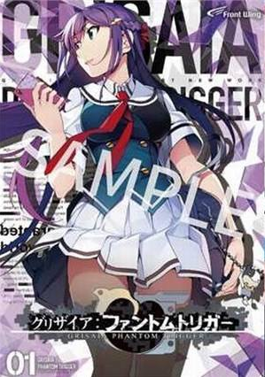
 |  |  |  |  |  | 服装形象参考：

